상품제안서
경량 바람막이 자켓 | 상품코드: S47877

 |  |  |  |  |  |  | 02-713-8555 | www.synergygift.co.kr
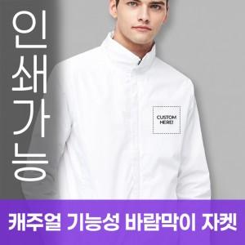

【상세/제작정보】

【인쇄/포장옵션】 | / OPP(비닐)

【공급단가】 | 수량 | 50~ | 100~ | 300~ | 1,000~ | 3,000~
*VAT별도 | S~4XL | 19,760원 | 19,300원 | 18,390원 | 17,480원 | 17,020원
 | 5XL | 24,050원 | 23,490원 | 22,380원 | 21,270원 | 20,720원

【상품 URL】 | https://www.synergygift.co.kr:443/src/goods_detail.php?gdno=47877

